Tabelle1
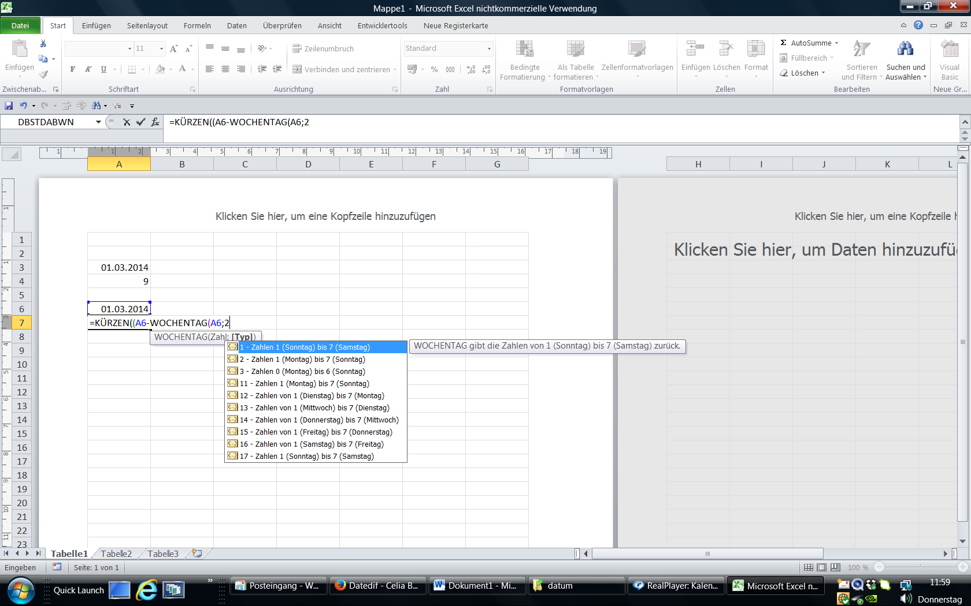
KALENDARWOCHE

vorgangener Jahr |  | dieses Jahr

2014-03-01 |  | 2014-02-14
9 |  | 7

5 | KW

2010
5
2010-02-01 |  | What date is Monday, the 5 KW of 2010?

